상품제안서
송월 40수 로얄클래스 180g | 상품코드: S08830

 |  |  |  |  |  |  | 02-713-8555 | www.synergygift.co.kr
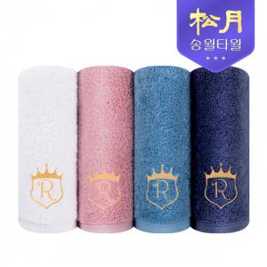

【상세/제작정보】 | <p>※종이상자 미선택시 기본 벌크 출고됩니다.</p>

【인쇄/포장옵션】 | 실크, 자수 / 포장지포장

【공급단가】 | 수량 | 100~ | 300~ | 500~ | 1,000~ | 3,000~
*VAT별도 | 화이트 | 5,940원 | 5,850원 | 5,710원 | 5,490원 | 5,260원
 | 인디핑크 | 5,940원 | 5,850원 | 5,710원 | 5,490원 | 5,260원
 | 네이비 | 5,940원 | 5,850원 | 5,710원 | 5,490원 | 5,260원
 | 아쿠아블루 | 5,940원 | 5,850원 | 5,710원 | 5,490원 | 5,260원

【상품 URL】 | https://www.synergygift.co.kr:443/src/goods_detail.php?gdno=7193

